Estadísticas
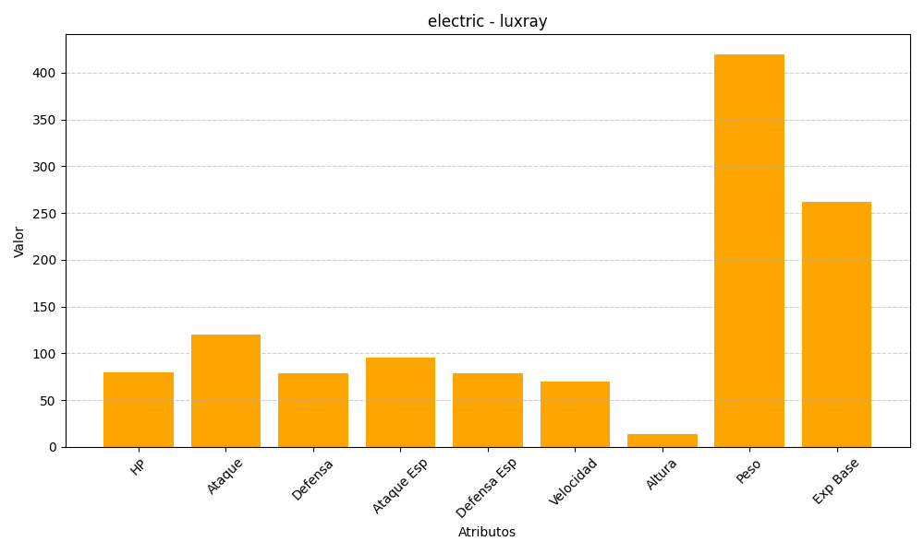
ID | Nombre | Tipo | HP | Ataque | Defensa | Ataque Especial | Defensa Especial | Velocidad | Altura | Peso | Experiencia Base
405 | luxray | electric | 80 | 120 | 79 | 95 | 79 | 70 | 14 | 420 | 262

